T.zābaki
Tehniskā specifikācija/Tehniskais piedāvājums
Taktiskie zābaki
N.p.k. | Prasības | Tehniskie parametri | Tehniskais piedāvājums (Pretendenta piedāvātas preces apraksts un ražotājs)
1 | Vispārējs apraksts | Viegli, multifunkcionāli paaugstinātas izturības taktiskie zābaki ar GoreTex membrānu. Aizdare: slēgtas vieglmetāla cilpas un tekstila cilpas zābaka pēdas daļā. Zābaku auklu garumam jānodrošina iespēja zābakus novilkt un uzaut bez auklu izvēršanas no augšējās aizdares cilpām. Zābaku odere: ātri žūstošs tekstila materiāls. Zābaka stulma daļā iestrādāts stingrs neilona materiāls.
2 | Zābaku shematisks attēlojums | 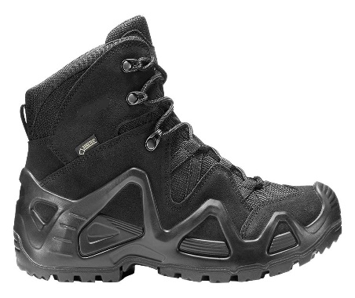
3 | Zābaku viduss zole | Jābūt veidotai no patentētas poliuretāna konstrukcijas ar Monowrap vai ekvivalentu rāmi .
4 | Zābaku zole | LOWA X-TRAC MILITARY vai ekvivalents. Sertificēta saskaņā ar EN ISO 20347:2012 - O2, HI (karstumizturība), CI (aukstumizturība), WR (ūdens pretestība), HRO (karstumizturīga ārējā zole), FO (izturība saskarsmē ar naftas produktiem), SRC (neslīdoša zole)
5 | Zābaku svars | 42. izmēra zābaku pāra svars ne vairāk kā 1140 grami
6 | Stulma augstums | 110/145 mm
7 | Krāsa | Melna
8 | Preces marķējums | Izgatavotāja nosaukums, izgatavotāja valsts, modeļa nosaukums, izmērs.
9 | Iepakojums | Ražotāja standarta iepakojums - kartona kaste ar tehnisko datu atainojumu.
10 | Papildus prasības | Nav
11 | Garantijas laiks | ne mazāk kā 24 mēneši
12 | Izgatavošanas gads | Ne agrāk kā 2025.gads
13 | Preces piegādes termiņš | ne vairāk kā 90 kalendārās dienas no līguma abpusējas parakstīšanas dienas

 | 1. Vispārīgās prasības
 | Preces garantijas laiks | Piegādātājs nodrošina piegādātajai Precei garantiju ne mazāk kā 12 (divpadsmit) mēnešus no Preces saņemšanas un Preces pavadzīmes abpusējas parakstīšanas dienas.
 | Piegādes adrese: | Acones iela 4, Ulbroka, Stopiņu pagasts, Ropažu novads
 | Piegādes uzsākšanas termiņš: | Uzreiz pēc līguma noslēgšanas
 | Iepakojums: | Katrs pāris atsevišķā oriģinālā ražotāja kastē

